基本設計
■ | 基本設計（別名：論理設計、外部設計）
 | ■ | 基本設計の定義
 |  | お客様の要望による書いた要件定義より基本設計を行います。

 | ■ | 基本設計の内容
 |  | ・ | 基本設計書（論理設計書、外部設計書）
 |  | ・ | クエリ定義書
 |  | ・ | マスタテーブル定義書（エンティティ定義、データベース設計）
 |  | ・ | 外部ファイル設計（ファイルアップロードする、ダウンロードする時のフォーマットなどの定義書）
 |  | ・ | 画面遷移図
 |  | ・ | エラーメッセージ定義書
 |  | ・ | DBフロー（各テーブルの関係）
 |  | ・ | ・・・

 | ■ | 基本設計書の内容
 |  | ・ | 画面イメージ
 |  | ・ | 項目定義
 |  | ・ | 処理概要
 |  | （・チェック定義）※処理概要に書いても可

 | ■ | 画面イメージ
 |  | ・ | 画面の設計を画像か画面のスクショなどを置く
 |  |  | ※設計書書く前の要件定義にあるか、実際にデザイン会社からもらうか、PG完成した後のスクショどちらも可能です。

 | ■ | 項目定義 |  |  | ※１ |  | 表示定義
 |  | ・ | 画面上に表示するもの全てを書く。ラベル、ボタン、リンク、各入力欄、選択欄、画像、ファイル、画中画など全部書く必要がある |  |  | ・ | テーブルのデータを表示する場合、どのテーブルのどの値を表示するのを書く必要がある
 |  |  |  |  |  | ・ | 定値の場合、そのまま括弧かダブルクォーテーションで値を囲んで書いてください。
例を見て、他に必要そうな物を言ってみてください。
 |  | ・ | 内容 |  |  | ・ | 特別条件が付く場合、全ての条件と表示の内容を書く必要がある。
 |  |  | ・ | 項目名 |  | ・ | その他：活性非活性などの画面表示の仕業でも書く必要がある。
活性非活性以外何の属性がある？
 |  |  | ・ | 種類type
 |  |  | ・ | 必須条件 | ※２ |  | 動作Action
 |  |  | ・ | ※１表示定義 |  | ・ | 画面遷移の行動
 |  |  | ・ | ※２動作action（ここにあるものは処理概要とマッピングする） |  | ・ | 押下する時の行動
 |  |  | ・ | 備考 |  | ・ | ここに書いた物は必ず処理概要とマッピングする。

 | ■ | 処理概要
 |  | ・ | この画面における処理の詳細を書く
 |  |  | ※ | 初期表示、各ボタンの処理、データチェック、入力欄チェック、データ登録、画面遷移、クリックとダブルクリックなどの処理

 |  | ・ | 初期表示
 |  |  | 初期表示が必要な項目や条件などを設計する

 |  | ・ | リンクの動作
 |  |  | 画面遷移のため、新しい窓開くか、本ページで開くか

 |  | ・ | ボタンの動作
 |  |  | 入力チェック、データ取得、データ登録

 | ■ | 練習
 |  | 全部理解の上で、登録画面を真似して、確認画面の基本設計書を練習してみましょう！

クエリ定義書
■クエリ定義書
・各機能のクエリを管理する基本設計書です。
・クエリの採番、概要、応用について色々書く

例：
クエリ番号 | クエリ種類 | クエリ内容 | 機能
QUERY_0000 | S | 【テーブル１】、【テーブル２】からXXIDをキーに番号を取得する | 一覧画面
QUERY_0001 | D | 【テーブル１】にXXIDをキーに対象データを物理削除する | 削除画面
QUERY_0002 | C | 【テーブル１】にデータ登録する。 | 登録画面
論理削除、物理削除の区別は？ 注意点など？
QUERY_0003 | U | 【テーブル１】にXXIDをキーにカラム１、カラム２を更新する | 編集画面

S:select 検索クエリ D:delete 物理削除クエリ C:insert 登録クエリ U:update 更新クエリ、論理削除クエリ

マスタテーブル定義書（エンティティ定義、データベース設計）
 | ■マスタテーブル定義書（エンティティ定義、データベース設計）
 | ・必要なテーブルを整理する定義書
 | ・テーブルが存在しない場合自ら設計する必要がある
他に何が必要なの？
 | ・基本的に一から作ることがなく、現場が必ず用意している物、新規開発でもマスタテーブルなどは必ず存在している。

 | 例：
テーブル番号 | テーブル名（論理） | テーブル名（物理） | カラム | 桁数 | 型 | 概要 | ・・・
1 | ユーザー | USER | USER_ID | 10 | INTEGER
 |  |  | USER_NAME | 50 | VARCHAR
 |  |  | USER_AGE | 3 | INTEGER
 |  |  | USER_SEX | 1 | CHAR | 0:男 1:女 2:不問
 |  |  | DEL_FG | 1 | CHAR | 0:未削除 1:削除
 |  |  | INS_DT | 8 | DATE
 |  |  | INS_USER_ID | 10 | INTEGER
 |  |  | UPD_DT | 8 | DATE
 |  |  | UPD_USER_ID | 10 | INTEGER | 0:未削除 1:削除
2 | 区分マスタ | CLS | CLS_ID | 10 | INTEGER
 |  |  | CLS_NM | 50 | VARCHAR
テーブル設計する時に注意点は？
・
・
・

画面遷移図
例：一覧画面→登録編集画面→確認画面→完了画面→一覧画面に戻る

メニュー
一覧
前頁へ戻る
登録
選択
前頁へ戻る
保存、
登録
機能
登録確認

確定
OK
登録完了

一括登録
一括登録
前頁へ戻る
前頁へ戻る
確認画面へ

一括登録確認

登録する
OK
一括登録完了

ES選考報酬登録_画面イメージ
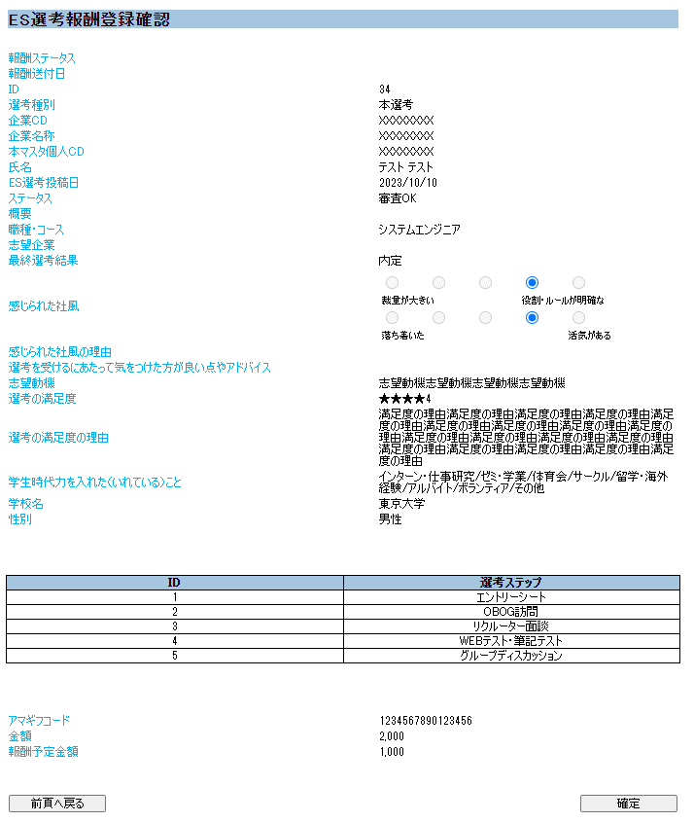
論理設計 | 画面設計書 | 画面ID | WT30_0100_02 | 作成日 | 2022-07-13 | 作成者 | IVIS 蔡
 |  | 画面名 | ES選考報酬登録 | 更新日 | 2023-05-31 | 更新者 | IVIS 伊藤

画面イメージ

